Лист1
ООО «Яковлевский лен»
Россия, 155550 Ивановская обл., г.Приволжск, ул. Революционная, 119
Телефон: 8 (910) 985-45-15 8 (980) 693-93-93
www.lenmagazin.ru e-mail: trade@lenmagazin.ru
Салфетки жаккардовые полулен 50% лен 50% хлопок
Фото | Артикул, Рисунок | Цвет | размер | Цена в руб. | Заказ | Сумма
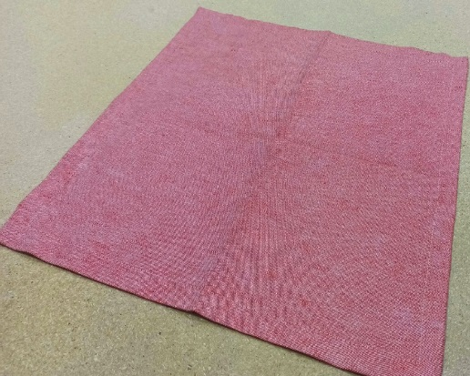 | 10c-41Як Атласная без ажура | красный | 45*45 | 140 |  | 0.00
 | 10c-41Як Атласная без ажура | зеленый | 45*45 | 160 |  | 0.00
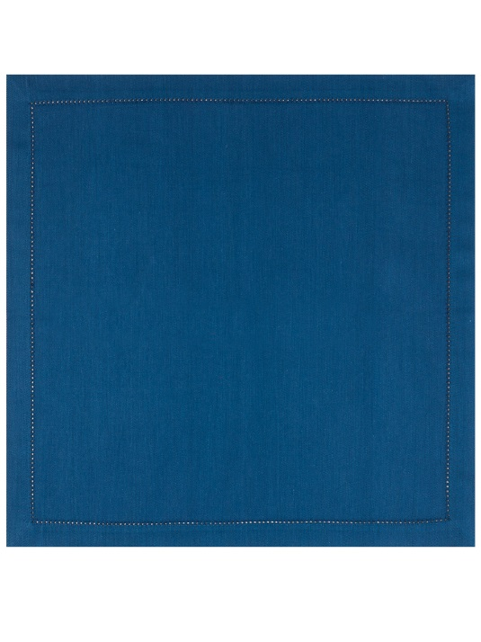 | 10c-41Як Атласная без ажура | синий | 45*45 | 160 |  | 0.00
 | 01С-44 Атласная | белый | 45*45 | 170 |  | 0.00
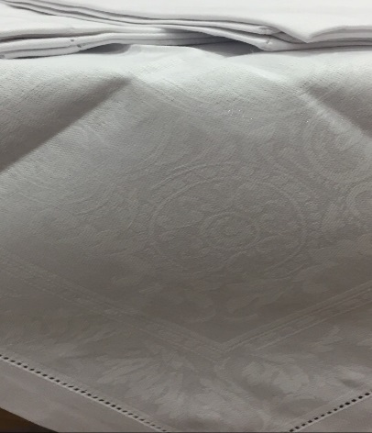 | 01С-44 Акантус | белый | 45*45 | 170 |  | 0.00
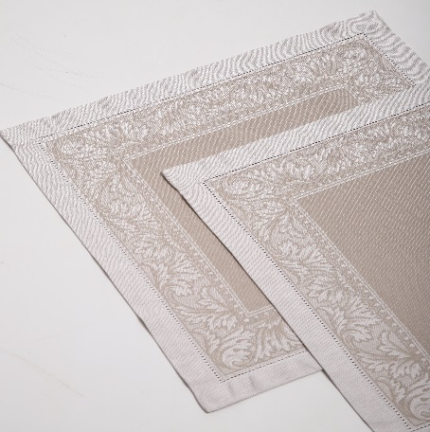 | 01С-44 Пируэт | бежевый | 45*45 | 185 |  | 0.00
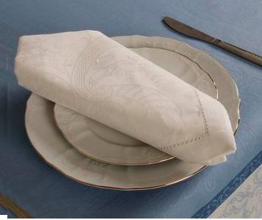 | 01С-44 Кружева | белый | 45*45 | 170 |  | 0.00
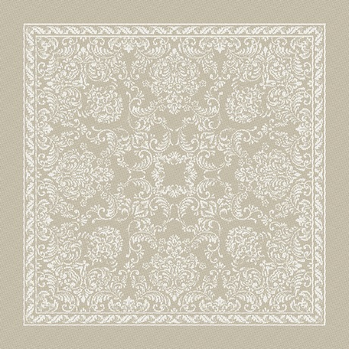 | 01С-44 Романтика | бежевый | 45*45 | 185 |  | 0.00
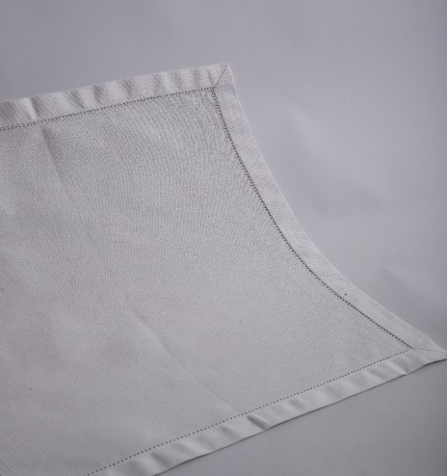 | 01С-44 Романтика | белый | 45*45 | 170 |  | 0.00
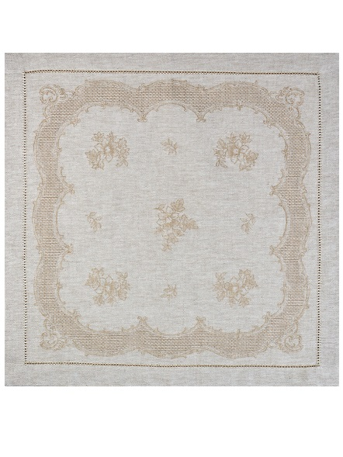 | 01С-44 Татьяна | бежевый | 45*45 | 185 |  | 0.00
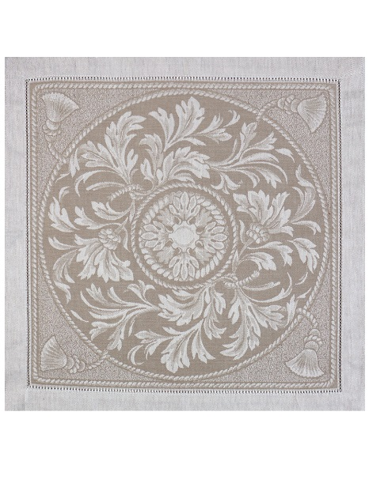 | 01С-44 Овальная | бежевый | 45*45 | 185 |  | 0.00
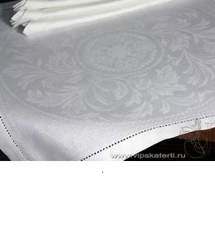 | 01С-44 Овальная | белый | 45*45 | 170 |  | 0.00
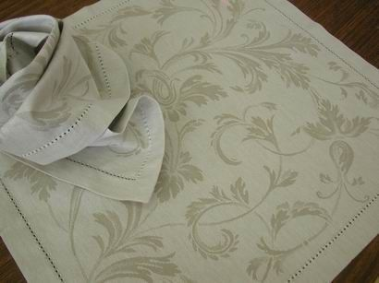 | 01С-44 Ренессанс | бежевый | 45*45 | 185 |  | 0.00
Итого |  |  |  |  | 0 | 0.00
Салфетки жаккардовые хлопок 100%
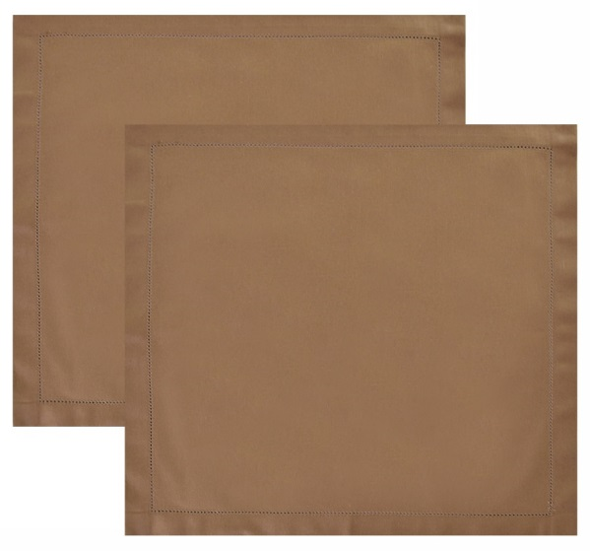 | 16С-4ЯК Атласная | темный бежевый | 45*45 | 180 |  | 0.00
 | 16С-4ЯК Атласная | желтый | 45*45 | 180 |  | 0.00
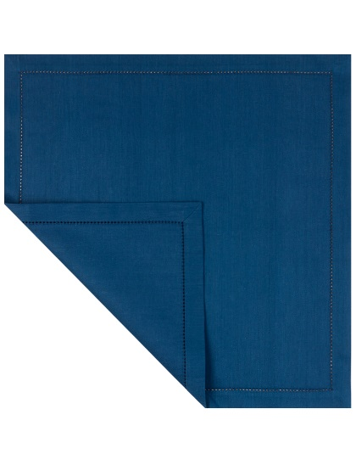 | 16С-4ЯК Атласная | синий | 45*45 | 180 |  | 0.00
 | 16С-11ЯК Атласная | бордо без ажура | 45*45 | 140 |  | 0.00
Итого |  |  |  |  | 0 | 0.00
Всего |  |  |  |  | 0 | 0.00

